Sheet7
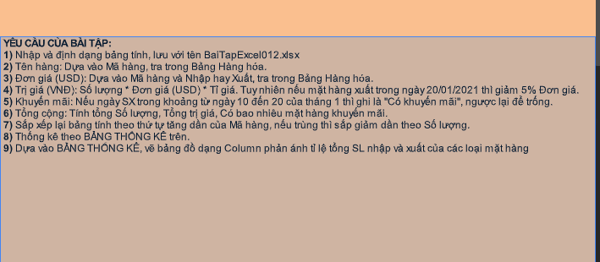
BẢNG XUẤT NHẬP HÀNG |  |  |  |  |  |  |  | tỷ giá | 22,800
STT | MÃ HÀNG | TÊN HÀNG | NGÀY SX | NHẬP | XUẤT | SỐ LƯỢNG | ĐƠN GIÁ (USD) | TRỊ GIÁ (VNĐ) | KHUYẾN MÃI
3 | AIR | Điều hòa | 2021-03-01 | x |  | 25 | 250 | 142,500,000 ₫
6 | AIR | Điều hòa | 2021-06-01 |  | x | 10 | 270 | 61,560,000 ₫
9 | FRI | Tủ lạnh | 1/17/2021 | x |  | 30 | 280 | 191,520,000 ₫ | có khuyến mãi
10 | FRI | Tủ lạnh | 1/20/2021 |  | x | 8 | 300 | 54,720,000 ₫ | có khuyến mãi
7 | PHO | Máy photo | 1/20/2021 | x |  | 50 | 450 | 513,000,000 ₫ | có khuyến mãi
2 | PHO | Máy photo | 2021-02-01 |  | x | 30 | 480 | 328,320,000 ₫
4 | SPH | Smartphone | 2021-12-01 | x |  | 45 | 150 | 153,900,000 ₫
8 | SPH | Smartphone | 1/28/2021 |  | x | 15 | 180 | 61,560,000 ₫
1 | STV | Smart Tivi | 1/18/2021 | x |  | 50 | 200 | 228,000,000 ₫ | có khuyến mãi
5 | STV | Smart Tivi | 2021-05-01 |  | x | 15 | 220 | 75,240,000 ₫
 |  |  |  |  | tổng cộng | 278 | 2780 | 1,810,320,000 ₫ | 138
Mô tả: Cột Nhập và cột Xuất: Tùy theo cột nào có đánh dấu x để biết được là hàng Nhập hay Xuất

 | BẢNG HÀNG HÓA: |  |  |  |  | BẢNG THỐNG KÊ: |  |  |  | Bảng thống kê
 | Đơn giá (USD) |  |  |  |  | Mã hàng | Tổng SL nhập | Tổng SL xuất |  | Mã hàng | Tổng SL nhập | Tổng SL xuất
 | Mã hàng | Tên hàng | Nhập | Xuất |  | STV | 50 | 15 |  | STV | 50 | 15
 | STV | Smart Tivi | 200 | 220 |  | AIR | 25 | 10 |  | AIR | 25 | 10
 | AIR | Điều hòa | 250 | 270 |  | PHO | 50 | 30 |  | PHO | 50 | 30
 | PHO | Máy photo | 450 | 480 |  | FRI | 30 | 8 |  | FRI | 30 | 8
 | FRI | Tủ lạnh | 280 | 300 |  | SPH | 45 | 15 |  | SPH | 45 | 15
 | SPH | Smartphone | 150 | 180

Sheet8
STT | họ và tên | địa chỉ | Gói Cước | cước thuê bao | dung lượng SD | số tiền | xếp hạng | hàm countif dùng để đếm số lần làm 1 việc gì
1 | trần ngọc anh | an đào | Mega Basic | 0 | 700 | 39863 | 10 | hàm RANK dùng để sếp hạng
6 | nguyễn văn hiệp | an đào | Mega Easy | 24000 | 800 | 38400 | 11
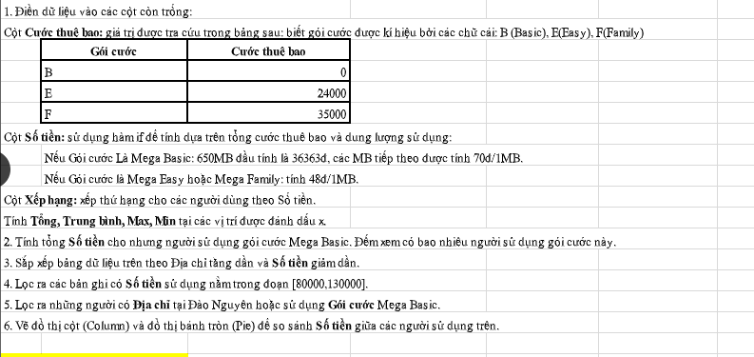
12 | nguyễn văn minh | anh đào | Mega Family | 35000 | 1000 | 48000 | 7
3 | nguyễn thị bình | cửu việt | Mega Easy | 24000 | 10000 | 480000 | 2
7 | đào anh dũng | cửu việt | Mega Basic | 0 | 1200 | 74863 | 4
5 | ngô thị hiền | cửu việt | Mega Basic | 0 | 950 | 57363 | 5
11 | lê anh dũng | cửu việt | Mega Basic | 0 | 950 | 57363 | 5
9 | trần thành trung | cửu việt | Mega Basic | 0 | 800 | 46863 | 8
10 | vũ quốc việt | đào nguyên | Mega Family | 35000 | 11000 | 528000 | 1
8 | nguyễn tiến thành | đào nguyên | Mega Family | 35000 | 900 | 43200 | 9
2 | nguyễn hoài thanh | đào nguyên | Mega Family | 35000 | 800 | 38400 | 11
4 | nguyễn thành chung | đào nguyên | Mega Easy | 24000 | 2000 | 96000 | 3
Tổng |  |  |  |  |  | 1548315
max |  |  |  |  |  | 528000
trung bình |  |  |  |  |  | 254730.58333
min |  |  |  |  |  | 38400

 | gói cước | cước thuê bao |  | gói cước | tổng số tiền | số người sử dụng
 | B | 0 |  | Mega Basic | 276315 | 5
 | E | 24000
 | F | 35000
 |  |  |  | số tiền | số tiền
 |  |  |  | >=80000 | <=130000
STT | họ và tên | địa chỉ | Gói Cước | cước thuê bao | dung lượng SD | số tiền | xếp hạng
4 | nguyễn thành chung | đào nguyên | Mega Easy | 24000 | 2000 | 96000 | 3

 |  |  | địa chỉ | gói cước
 |  |  | Đào Nguyên
 |  |  |  | Mega Basic

STT | họ và tên | địa chỉ | Gói Cước | cước thuê bao | dung lượng SD | số tiền | xếp hạng
1 | trần ngọc anh | an đào | Mega Basic | 0 | 700 | 39863 | 10
7 | đào anh dũng | cửu việt | Mega Basic | 0 | 1200 | 74863 | 4
5 | ngô thị hiền | cửu việt | Mega Basic | 0 | 950 | 57363 | 5
11 | lê anh dũng | cửu việt | Mega Basic | 0 | 950 | 57363 | 5
9 | trần thành trung | cửu việt | Mega Basic | 0 | 800 | 46863 | 8
10 | vũ quốc việt | đào nguyên | Mega Family | 35000 | 11000 | 528000 | 1
8 | nguyễn tiến thành | đào nguyên | Mega Family | 35000 | 900 | 43200 | 9
2 | nguyễn hoài thanh | đào nguyên | Mega Family | 35000 | 800 | 38400 | 11
4 | nguyễn thành chung | đào nguyên | Mega Easy | 24000 | 2000 | 96000 | 3

